Sheet1
１．OSのダウンロード
 | 以下URLよりNOOBSの「Download ZIP」をクリックしダウンロードする。
 | https://www.raspberrypi.org/downloads/noobs/
 | ※時間がかかるため、事前にダウンロードしておくことをおすすめする。
 | ※既にダウンロード済みのファイルがある場合は対応不要。

２．SDカード初期化ソフトのインストール
 | 以下URLより初期化ソフト（Windows版）をダウンロードし、Windows PCにインストールする。
 | インストールウィザードはデフォルトのまま進めればOK。
 | https://www.sdcard.org/jp/downloads/formatter_4/

３．SDカードの初期化
 | PCにSDカードを挿入した状態で初期化ソフトを実行すると下記画面が立ち上がる。
 | 「カードの選択」で対象のSDカードを選択し「フォーマット」を実行する。
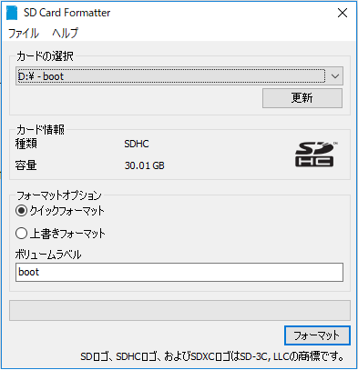

４．SDカードデータの格納
 | １．１でダウンロードしたファイルを解凍し、初期化後のSDカードに格納する。
 | ＜フォルダ内容イメージ＞
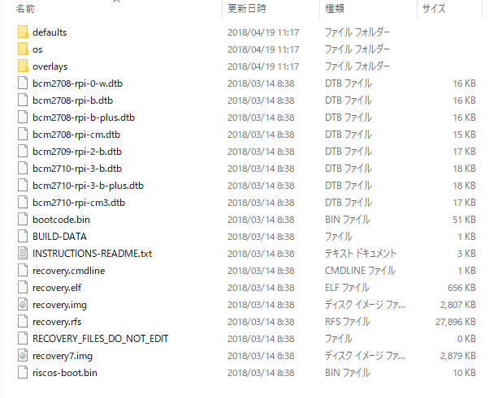

５．OS起動・インストール
 | Raspberry PiにSDカードを差し込み、起動する。
 | 起動後の画面で「Raspbian」にチェックを入れ、言語を「日本語」とし「インストール」をクリックする。
 | ※30分弱程度かかります。
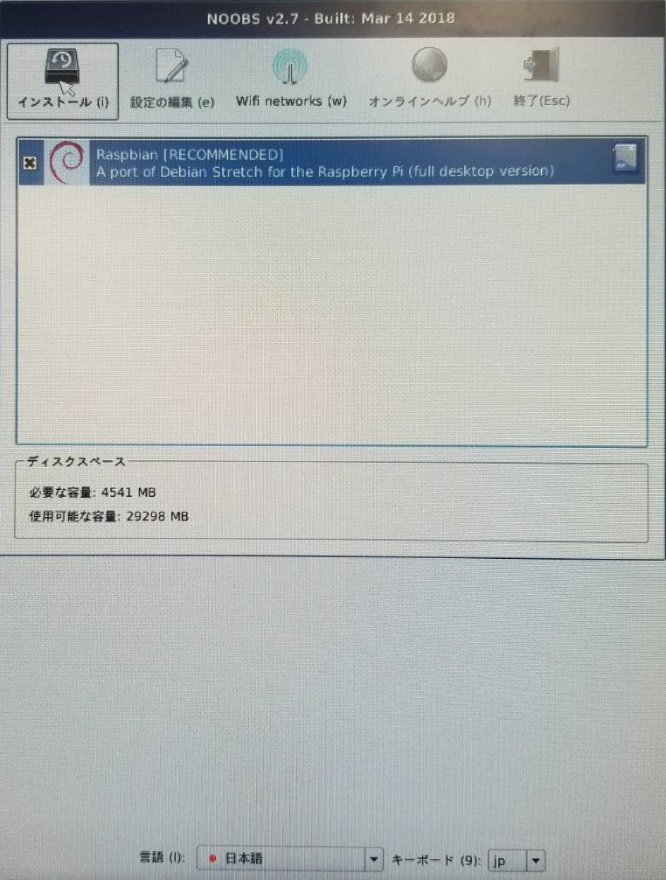

６．インストール完了
 | 「完了」をクリックする。

